1 支持力式
1 場所打ち杭の支持力式（先端＋周面）

■ 図 1 支持機構
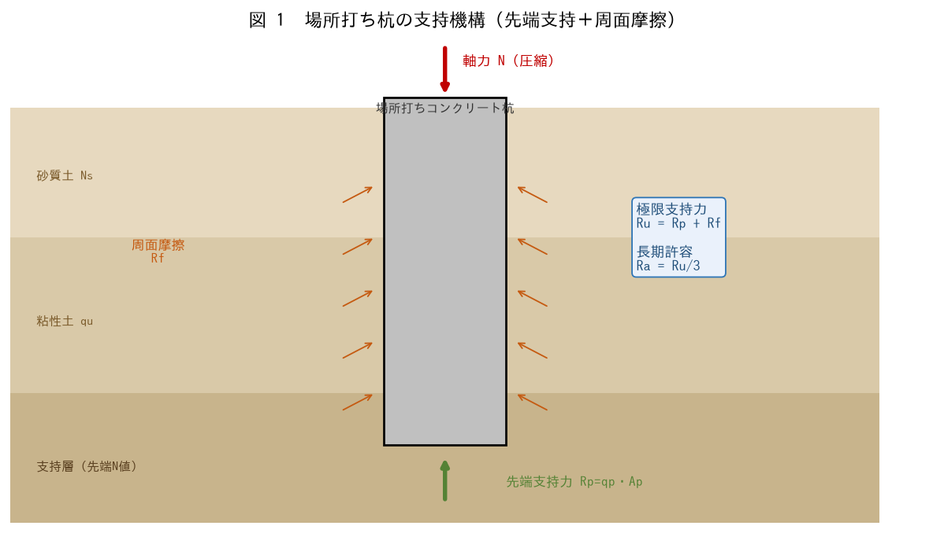

■ 問題 1 支持力式の構造
場所打ち杭の極限支持力 Ru=Rp+Rf（先端支持力＋周面摩擦力）の意味を説明せよ。長期許容支持力 Ra=Ru/3 の考え方（安全率）にも触れよ。

■ 問題 2 先端支持と周面摩擦
先端支持力 Rp（先端地盤の抵抗）と周面摩擦力 Rf（杭側面と地盤の摩擦）がどのように荷重を支えるか、図1を使って説明せよ。

■ 問題 3 告示/指針の位置づけ
杭の支持力算定に告示1113号・建築基礎構造設計指針を用いること、係数や上限値は必ず最新の規準で確認することの重要性を述べよ。

2 先端と周面
2 先端支持力（N値・上限）と周面摩擦（Ns・qu）

■ 図 2 先端N値・周面摩擦
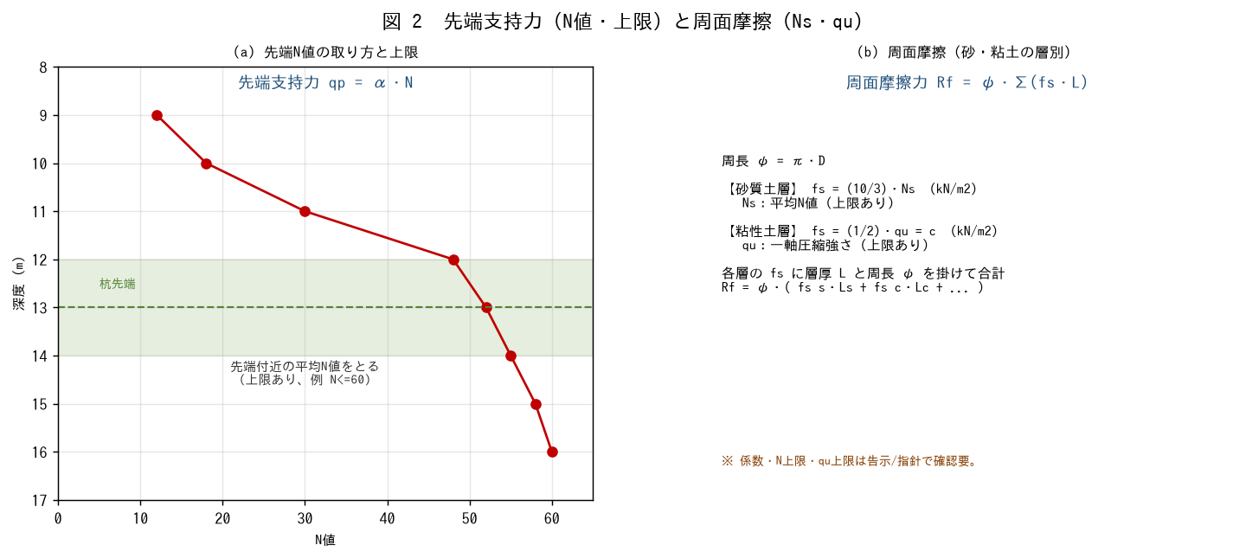

■ 問題 1 先端支持力
先端支持力 qp=α・N（α：先端支持力係数、N：先端付近の平均N値）の考え方を述べよ。先端N値の取り方（先端付近の平均）と上限（例 N<=60）に触れよ。

■ 問題 2 周面摩擦
土質 | 周面摩擦度 fs | 備考
砂質土 | (10/3)・Ns | Ns：平均N値（上限あり）
粘性土 | (1/2)・qu ＝ c | qu：一軸圧縮強さ（上限あり）
Rf = ψ・Σ(fs・L)（ψ=π・D：杭周長、L：各層厚）で合計する。

■ 問題 3 上限値の意味
先端N値・周面のNs・qu に上限を設ける理由を述べよ（過大評価の防止、極端に硬い層でも支持力を頭打ちにして安全側に評価する）。

■ 問題 4 周面摩擦の計算
φ1000（ψ=3.14m）で、砂質土層 Ns=10・厚さ8m、粘性土層 qu=100・厚さ5m のとき、各層の fs と周面摩擦力 Rf を求めよ。

3 許容圧縮力
3 許容圧縮力（地盤 と 杭体 fc=Fc/4）

■ 図 3 許容圧縮力の決定
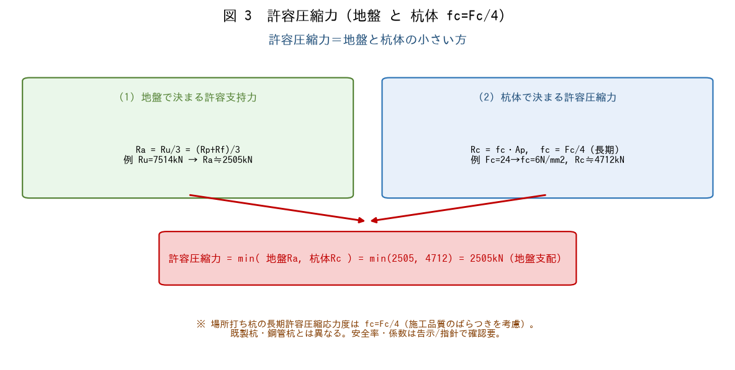

■ 問題 1 地盤で決まる許容支持力
φ1000（Ap=0.785m2）、先端N=50・α=150（qp=α・N）、Rf=1623kN のとき、先端支持力 Rp・極限支持力 Ru・長期許容支持力 Ra=Ru/3 を求めよ。

■ 問題 2 杭体で決まる許容圧縮力
場所打ち杭の長期許容圧縮応力度 fc=Fc/4（Fc=24N/mm2）のとき、杭体で決まる許容圧縮力 Rc=fc・Ap を求めよ。なぜ場所打ち杭は Fc/4 と厳しいか述べよ。

■ 問題 3 許容圧縮力の決定
許容圧縮力＝min（地盤Ra, 杭体Rc）である理由を述べよ。問1・問2の値でどちらが支配するか判定せよ（Ra=2505 vs Rc=4712）。

■ 問題 4 杭種による違い
場所打ち杭（fc=Fc/4）と既製コンクリート杭・鋼管杭で許容応力度の考え方が異なることに触れ、杭体の許容圧縮力が支配するのはどんな場合か述べよ。

※ α・安全率・fc=Fc/4 は告示1113号/基礎指針で確認要。

4 引抜き耐力
4 引抜き耐力（周面摩擦＋杭自重）

■ 図 4 引抜き機構と対比
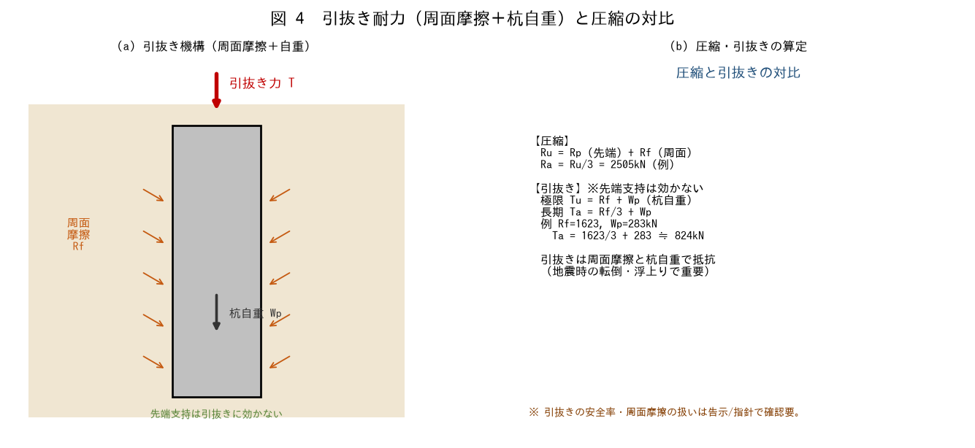

■ 問題 1 引抜き抵抗の要素
杭の引抜き抵抗が『周面摩擦力 Rf ＋ 杭自重 Wp』で構成され、先端支持力は効かないことを説明せよ。地震時の転倒・浮上りで引抜き検討が重要になることに触れよ。

■ 問題 2 引抜き耐力の計算
Rf=1623kN、杭自重 Wp=Ap・L・γc（φ1000・L=15m・γc=24kN/m3）のとき、極限引抜き Tu=Rf+Wp と長期許容引抜き Ta=Rf/3+Wp を求めよ。

■ 問題 3 圧縮と引抜きの対比
同じ杭で圧縮（Ra≒2505kN）と引抜き（Ta≒824kN）の許容値を比べ、なぜ引抜きの方が小さいか説明せよ（先端支持が使えない・自重のみ加算）。

■ 問題 4 設計の流れ
場所打ち杭の設計の流れをまとめよ（①地盤・杭配置→②先端支持力・周面摩擦→③許容圧縮力＝min(地盤,杭体)→④引抜き・水平力の検討→⑤杭体断面・配筋）。液状化層は周面摩擦を見込まない等の配慮にも触れよ。

※ 引抜きの安全率・液状化層の扱いは告示1113号/基礎指針で確認要。

